Sheet1
2020/10/5プログラム作成部分作業まとめ
【やってみて】
k-meansはやはりデータの集まりが丸くないとうまくいかないということと、
ベクトル量子化によってクラスタセンタを成分としてデータを表すことができるということがわかった
次回もベクトル量子化について勉強していくのでちゃんと覚えていきたい
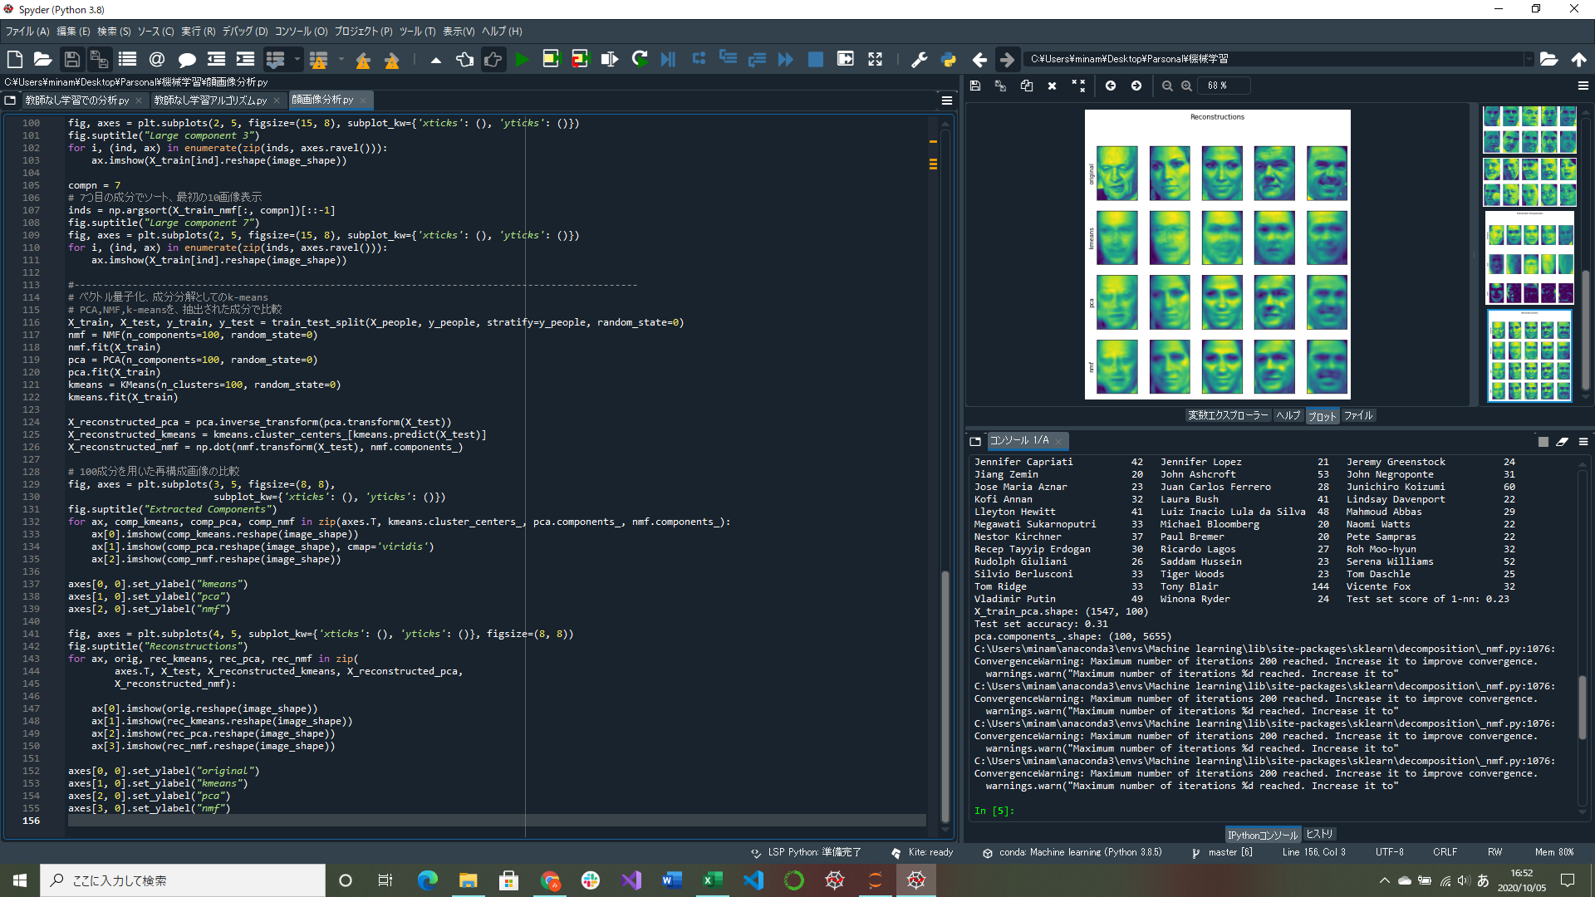
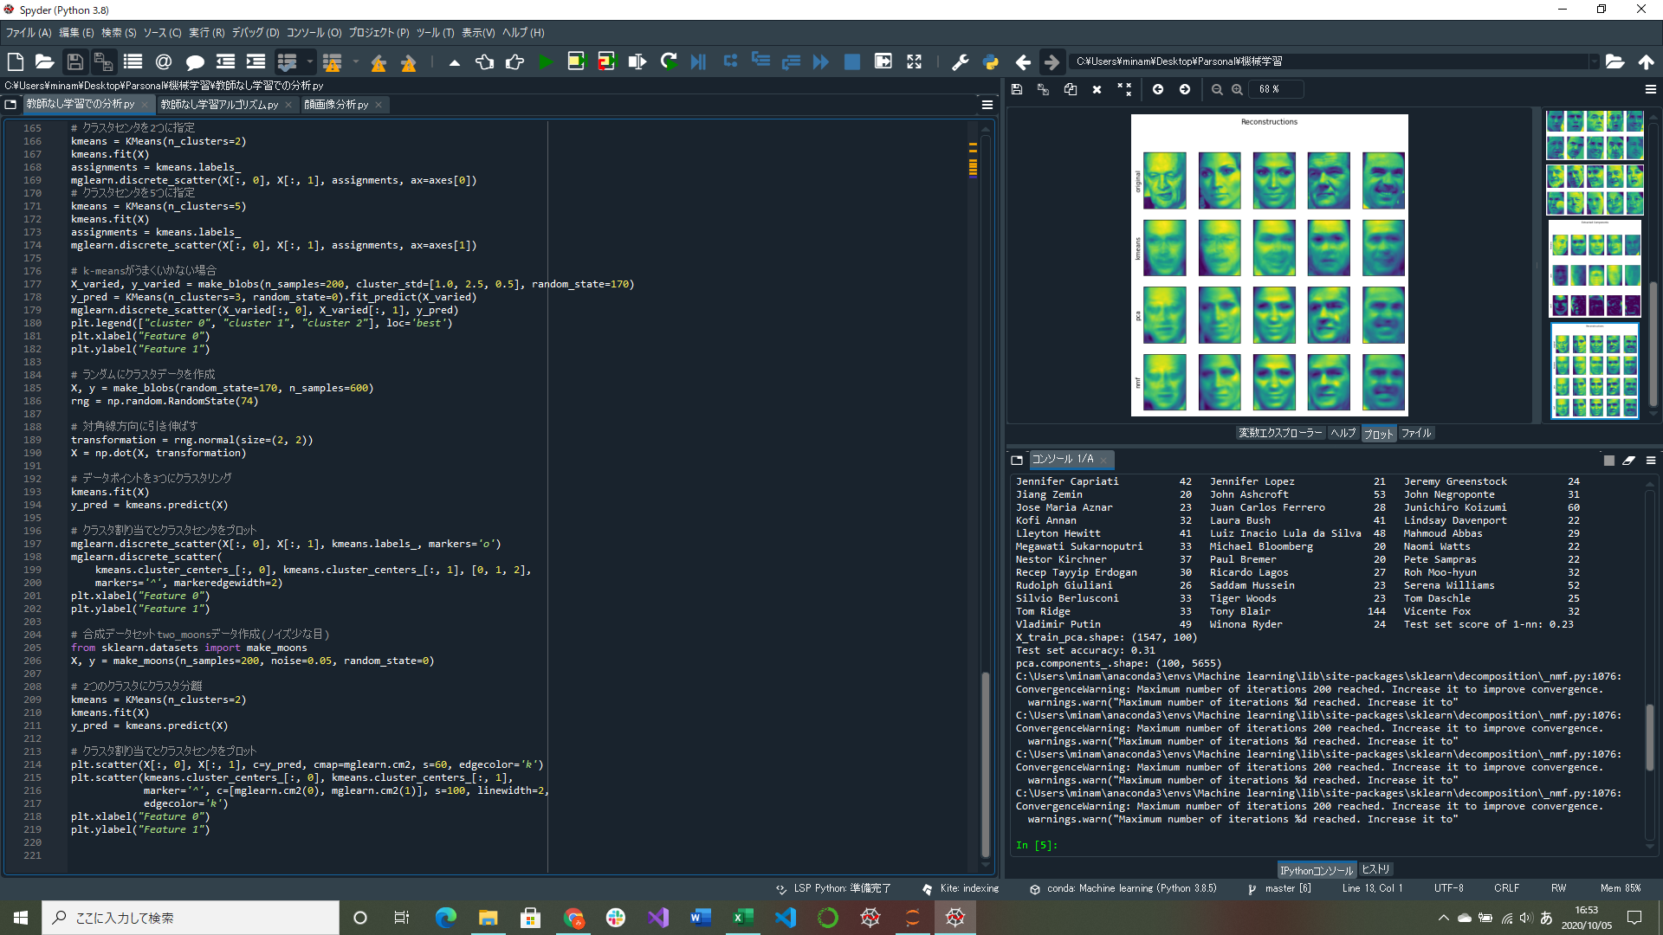

k-meansがうまくいかない場合のプログラム実装
ベクトル量子化・成分分解としてのk-meansのプログラム実装(途中)

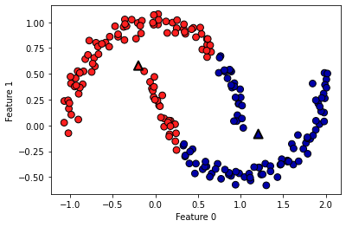
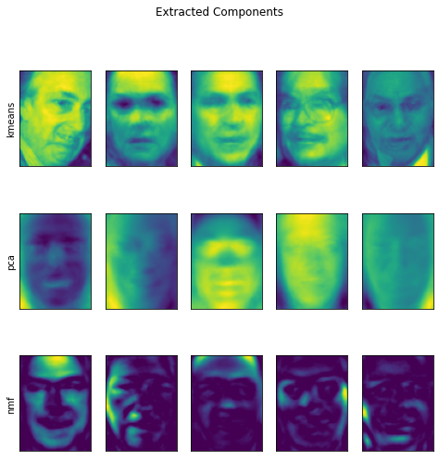
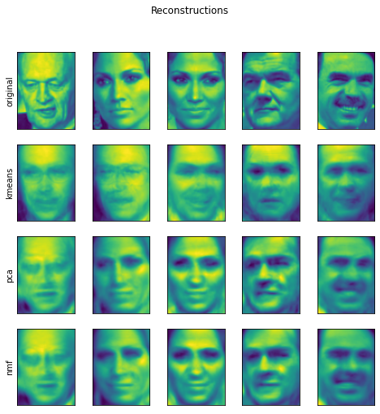

↑複雑な形に対してうまく機能しないk-means
Uの形で見てくれない
→ベクトル量子化するとうまく分解できそう

 | ↑k-meansのクラスタリングとPCA、NMFで発見した成分の比較
 | m-meansはほかのアルゴリズムと比べて鮮明に顔を表している | ↑k-means,PCA,NMFの再構成画像の比較
 |  | PCAとNMFは100成分使用、k-meansは画像ごとに1つのクラスタセンタのみを用いている
 |  | k-meansでの再構成はほかのアルゴリズムと比べて精度が悪い

